Método2
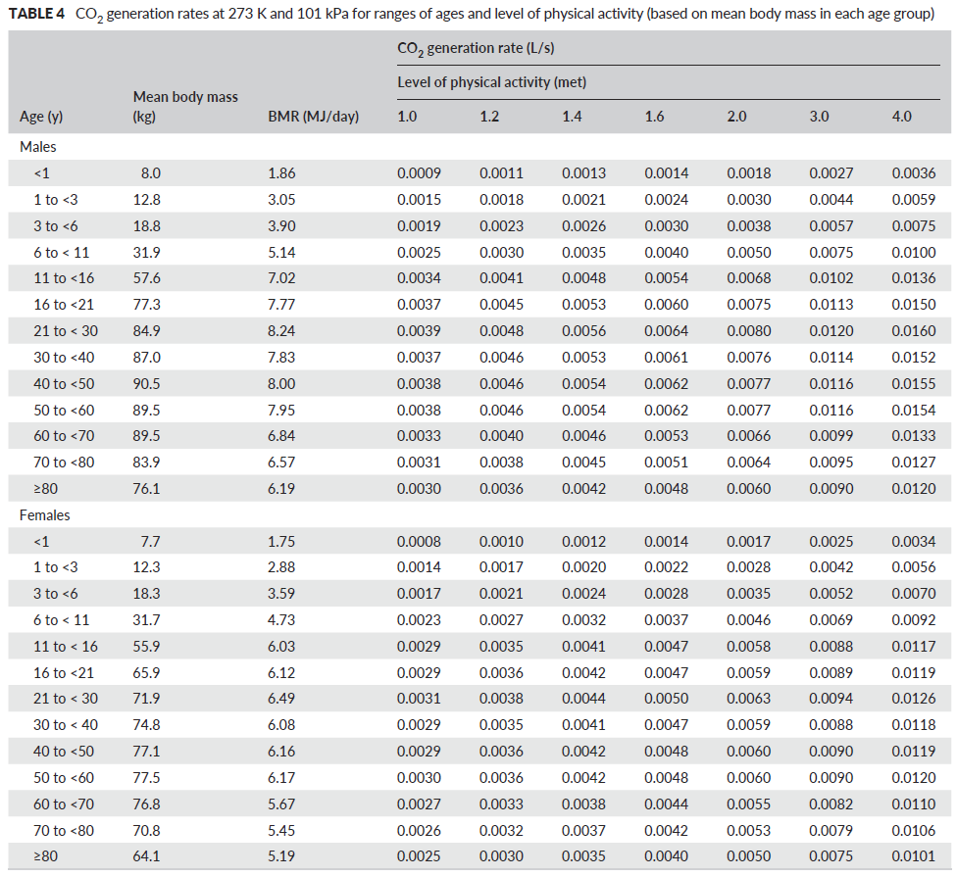
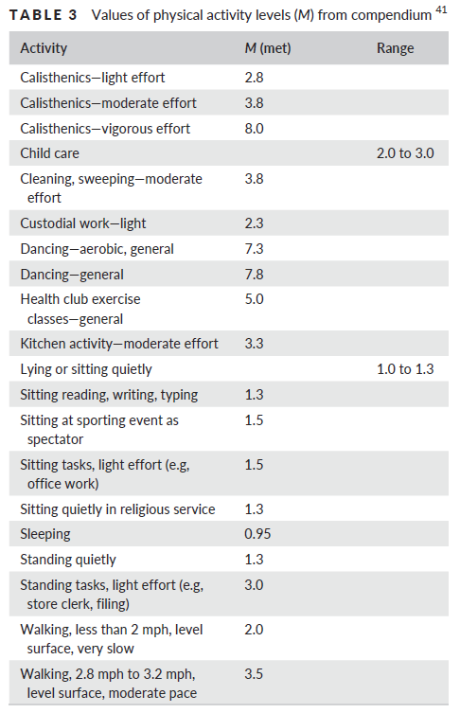
Casilla para introducir valores |  |  |  |  | Persily and de Jonge, 2017. Indoor Air
Resultado intermedio
Resultado
 | ejemplo | ejemplo | caso | Notas
Cexterior CO2 (ppm) antes | 420 | 420
Cexterior CO2 (ppm) después | 420 | 420
Cambient CO2 (ppm) | 420 | 420 | #DIV/0!

Largo (m) | 10 | 10
Ancho (m) | 6.5 | 5
Alto (m) | 2.9 | 2.9
Volumen (m3) | 188.5 | 145 | 0

Docentes (número) | 1 | 2
Generación CO2/docente (l/s) | 0.0061 | 0.0061 |  | este valor se ha de consultar en la tabla adjunta
Generación CO2/docente (lpm) | 0.3660 | 0.3660 | 0.0000
Estudiantes (número) | 16 | 12
Generación CO2/estudiante (l/s) | 0.0044 | 0.0031 |  | este valor se ha de consultar en la tabla adjunta
Generación CO2/estudiante (lpm) | 0.264 | 0.186 | 0.000
Generación CO2 (lpm) | 4.590 | 2.964 | 0.000

ACH | 5 | 5 |  | 5 según Guía Harvard, se puede incrementar
litros por persona y segundo | 14 | 14 |  | 14 según Guía Harvard, se puede incrementar
ACH según lps | 4.5 | 4.9 | #DIV/0! | se puede usar este valor en la casilla ACH como criterio alternativo

Caudal aire exterior objetivo (lpm) | 15708 | 12083 | 0

Cestado estable CO2 (ppm) | 712 | 665 | #DIV/0!

Este es un anexo de la Guía para ventilación en aulas, publicada por IDAEA-CSIC y Mesura

